Test Evidence #1
Defected 1

TestCase |  | Expected OutPut
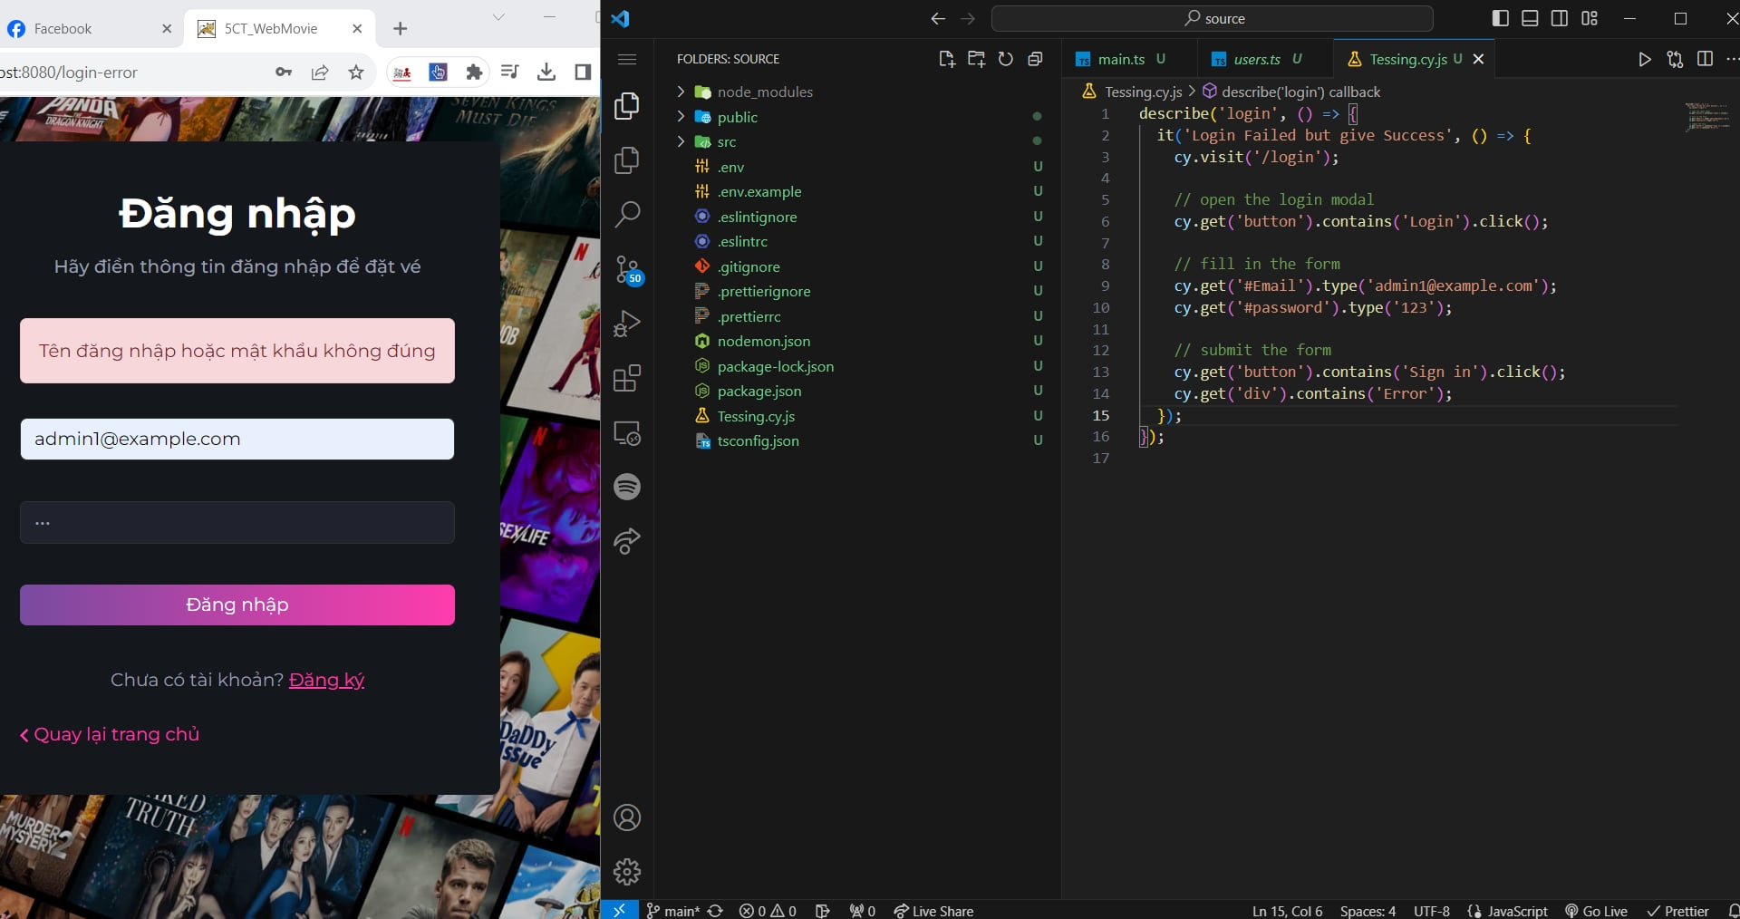


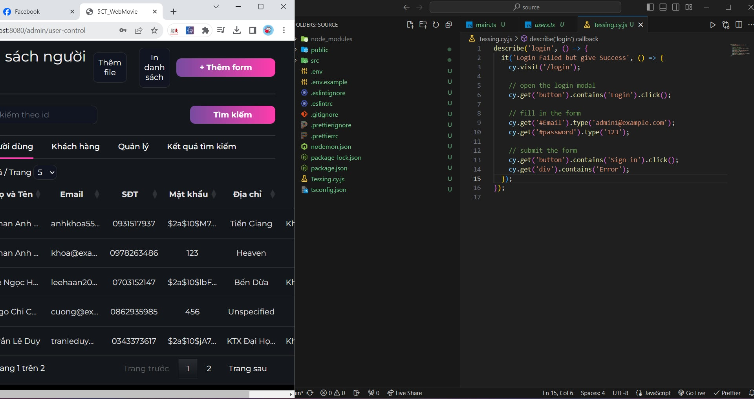
 | Result

Test evidence #2

Defect-02
Testcase |  | Actual Result
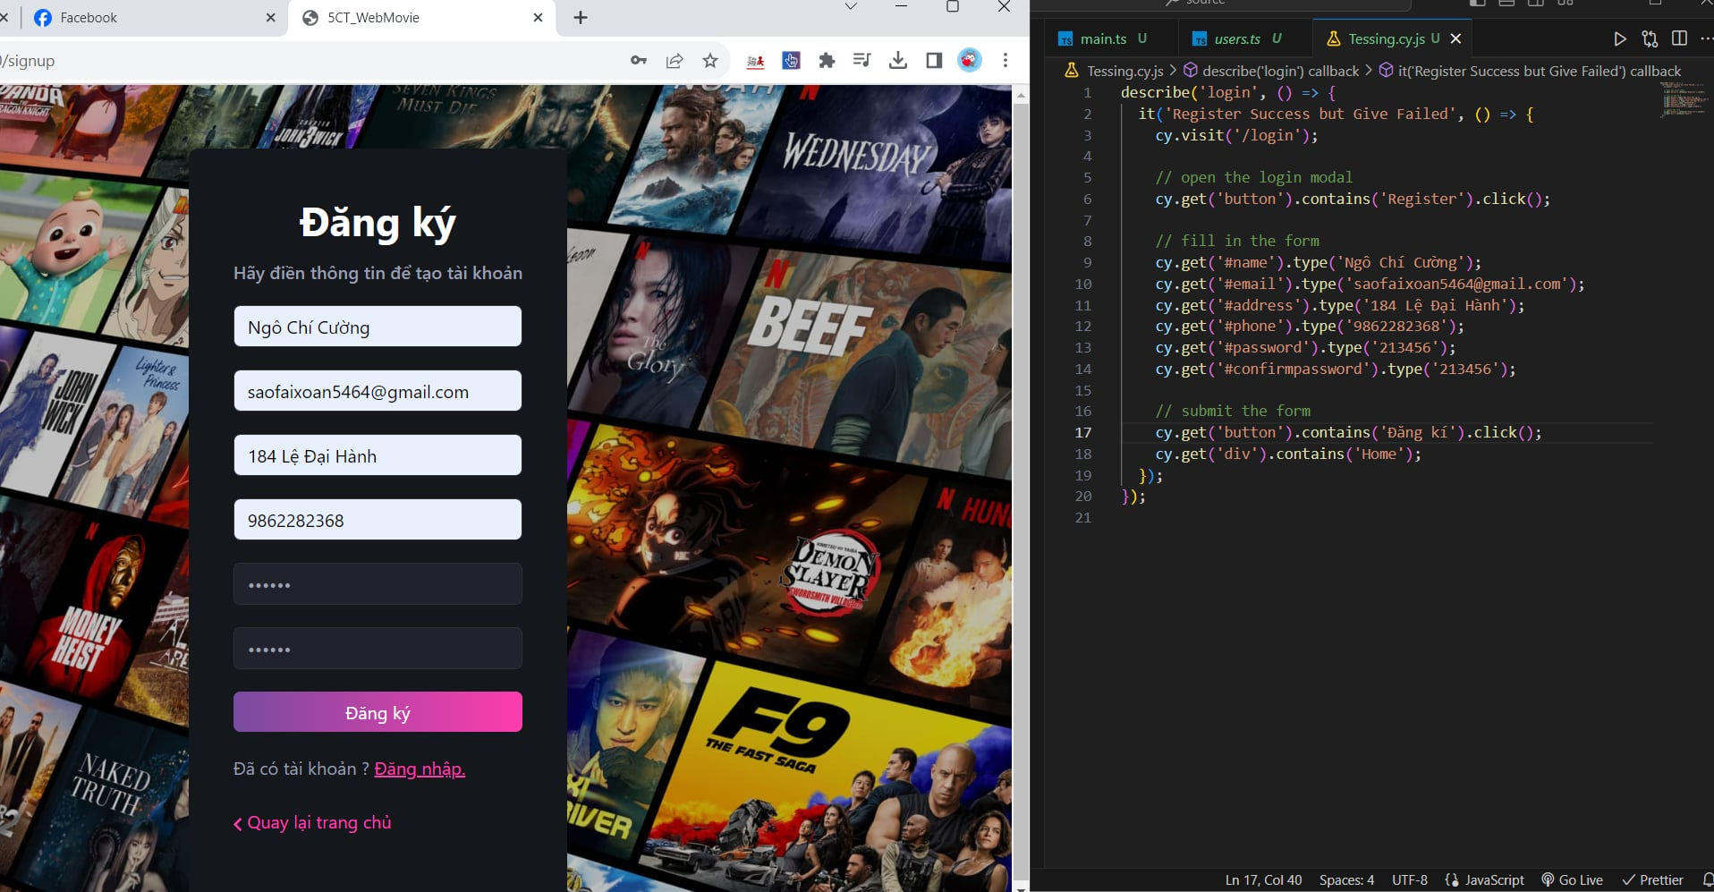
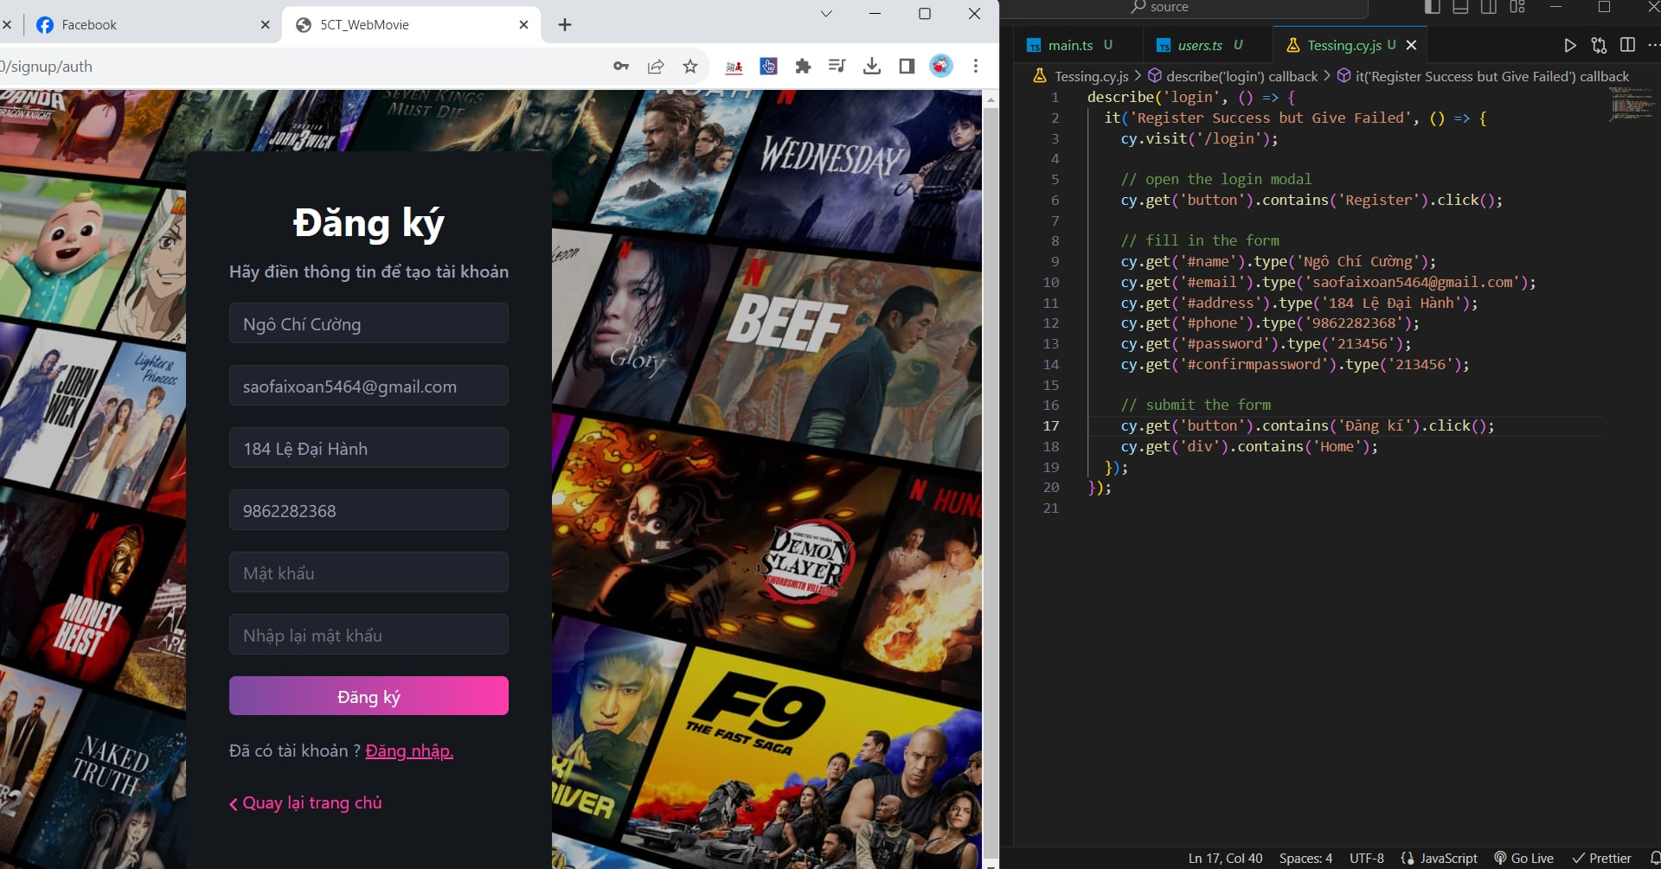

 | Expected

